Anexo 1- Indicadores
MATRIZ DE ANÁLISIS DE INDICADORES DE GESTIÓN

 |  |  |  |  |  |  | RESULTADO REPORTADO
NOMBRE DEL INDICADOR | TIPO | FÓRMULA | OBJETIVO | PERIODICIDAD | VALOR MÍNIMO / MÁXIMO ACEPTADO | META A LOGRAR | ENE | FEB | MAR | OBSERVACIONES OCI
Cumplimiento del Plan Estratégico de Sistemas de Información | Eficacia |  | Monitorear el cumplimiento de los planes y proyectos que en materia de Tecnologías de información y comunicaciones queden inscritos en el Plan Estratégico Tecnologías de la Información PETIC | Mensual | Cumplir al final del periodo y en el acumulado mensual, con el 80% en la ejecucion de los proyectos 2018 asociados a sistemas de información, en el marco del Mapa de Ruta de Proyectos del PETIC. | Cumplir al final del periodo y en el acumulado mensual con el 90% de las actividades asociadas a los sistemas de Informacón previstos para la vigencia en el marco del Mapa de Ruta de Proyectos del PETIC. | 100% | 100% | 100% | Durante la revisión de los soportes que tiene el área de planeación enviados por Dirección de las TIC´s frente al indicador de cumpliendo al GT1. plan estratégico de sistemas de Información, no evidencia claridad del porcentaje reportado (Histórico) de la ficha técnica, por ser indicadores y/o soportes de avance de cada uno de los proyectos establecidos (Tablas de avance) y un archivo de Excel que contiene “fuentes de información”. Sin embargo la Oficina de Control Interno, solicito al encargado de Dirección de las TIC aclaración al respecto manifestando que el reporte se realiza a través de una matriz interna en formato Excel donde se refleja el porcentaje de cumplimiento a lo reportado de los tres meses anteriores Enero, febrero y marzo de 2018. Por lo anterior la Oficina de Control Interno hace la recomendación de presentar la matriz “avance de proyectos.exe” como soporte de evidencia frente a lo reportado en la ficha técnico del indicador; así mismo sugiere estimar el peso de cada proyecto de acuerdo a su relevancia en la Entidad, dado que la fórmula no refleja el avance real esperado de cada proyecto. Adicionalmente los criterios de cumplimiento del 100% no están siendo valorados individualmente razón por la cual el resultado total puede variar, en relación al 100%. Así mismo los resultados que se están viendo en las variables del indicador no coinciden con la clasificación actual de eficacia dado a que la formulación establecida del indicador configura más un estado de efectividad no de Eficacia.
Disponibilidad de los Servicios Tecnológicos | Eficacia | 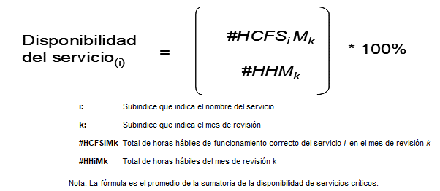 | Verificar la disponibilidad de uso y correcta operación de los equipos de cómputo centrales (servidores), software y bases de datos en los servidores, paginas WEB, aplicaciones corporativas, redes de datos y equipos de comunicaciones con que cuenta TRANSMILENIO S.A., que sirven de soporte a la ejecución de las labores administrativas de los funcionarios | Mensual | Los equipos de cómputo centrales (servidores), redes, software, bases de datos y en general las aplicaciones corporativas funcionan correctamente al menos el 80% de la jornada laboral. | Mantener en correcto funcionamiento los equipos de cómputo centrales (servidores), redes, software y bases de datos y en general las aplicaciones corporativas el 99,6% del tiempo de la jornada laboral. | 99.40% | 97.70% | 99.42% | Tomando como criterio de verificación la definición del objetivo vs la fórmula del indicador se observa que el resultado de los reportes que entrega ORACLE Web Logic (SP5, SIAF, OPERA, ASDBR2, REPORTES, FORMAS) se dan en términos de porcentaje pero no se evidencia el número total de horas hábiles como lo estípula la formula en la ficha del indicador GT2. Disponibilidad de Servicios Tecnológicos, por lo anterior no guarda congruencia con los resultados definidos para determinar la eficacia de indicador.
Tiempo Promedio de Respuesta a requerimientos de usuario | Eficiencia | 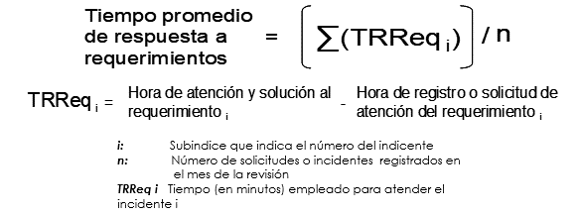 | Mantener en correcto funcionamiento los equipos de cómputo centrales (servidores), redes, software y bases de datos y en general las aplicaciones corporativas el 99,6% del tiempo de la jornada laboral. | Mensual | El tiempo máximo de espera para que sea atendido el requerimiento o solicitud de soporte de un usuario no debe superior a los 20 minutos. | Atender en 15 minutos o menos, los incidentes de soporte técnico y atención a los usuarios internos de la Entidad | 6.51 | 15.47 | 6.12 | Se evidenció que el promedio total, Dirección de las TIC’s lo toman a partir de la Hora de registro o solicitud de atención del requerimiento con la hora de atención a usuarios. Sin embargo, evidenciando la fórmula frente a la ficha técnica del indicador refleja dispersión de datos dado a que cuenta con tres variables y el resultado del Promedio Indicador se toma de dos variables.

 |  |  | INDICADOR | PONDERACIÓN
 |  |  | Cumplimiento del Plan Estratégico de Sistemas de Información
 |  |  | Disponibilidad de los Servicios Tecnológicos
 |  |  | Tiempo Promedio de Respuesta a requerimientos de usuario
 |  |  | CUMPLIMIENTO INDICADORES | #DIV/0!

 |  |  |  | 0.00

